Texto
Ouvidoria Geral do Município
Relatório de Abril de 2026
A Controladoria Geral do Município de São Paulo, por meio da Ouvidoria Geral do Município, em conformidade com o Decreto 58.426/2018, que institui a política de defesa do usuário dos serviços públicos, sistematiza e divulga, relatórios mensais, trimestrais e anuais. Esses relatórios consolidam dados e monitoram indicadores de satisfação, promovendo medidas para correção e prevenção de falhas na prestação dos serviços públicos.
No mês de abril de 2026 a Ouvidoria registrou 5.538 protocolos formalizados em atendimentos presenciais, por telefone na Central SP 156 (opção5), formulário eletrônico (Portal SP 156), e-mails e cartas.
Do total registrado constata-se em 04 de maio de 2026, que 51,8% foram finalizados com a orientação e resposta aos cidadãos (ãs), 47,3% estão em andamento (aguardando complemento de informações do cidadão ou com processo autuado), 0,9% estão no prazo de análise e 0,1% foi cancelado.
Principais Variações nos Assuntos e Subprefeituras
O presente relatório inclui a estatística das 10 maiores variações no quesito assunto e unidade.
A maior variação de aumento em abril/26 entre os dez assuntos mais demandados, foi "Capinação e roçada de áreas verdes" com aumento 28,14% Para efeito deste relatório, entende-se por “Capinação e roçada de áreas verdes” as manifestações relacionadas à solicitação de corte e manutenção de mato, grama e vegetação rasteira em áreas públicas, como sarjetas, calçadas, pontos de ônibus, canteiros, praças, escadarias, vielas, túneis, pontes, viadutos e demais vias da rede viária, visando à limpeza, conservação e segurança dos espaços públicos.
A maior variação de diminuição em abril/26 entre os dez assuntos mais demandados, foi "Matrícula" com diminuição de 51,43%. Para efeito desse relatório, entende-se por “Matrícula” as manifestações referentes à inscrição ou transferência em instituições de ensino da prefeitura de São Paulo.
Os gráficos abaixo demonstram as 10 Subprefeituras mais solicitadas de abril de 2026 e os 10 assuntos mais demandados entre essas Subprefeituras.
Denúncias
A Ouvidoria Geral recebe as denúncias classificadas em seis naturezas: a) conduta inadequada de servidor público, b) desconformidade legal, c) contratação e/ou gestão de serviço público, d) assédio moral, e) assédio sexual e f) zelo com verbas, materiais e bens públicos. O (a) cidadão (ã) muitas vezes registra sua manifestação utilizando a expressão “denúncia” quando, na verdade, trata-se de um descumprimento da prestação do serviço. Assim, foram registradas, em abril/26, via canais de atendimento da Ouvidoria do Município de São Paulo 398 manifestações, sendo encaminhadas 104 como denúncia, as quais podem ser apuradas pela Corregedoria da Controladoria Geral do Município.
Pedidos de informação e-Sic
No mês de abril/26 entraram 916 pedidos de acesso à informação. Em comparação com o mês anterior houve uma diminuição de 4,98% considerando que em março de 2026 foram registrados 964 pedidos de informação.

6.

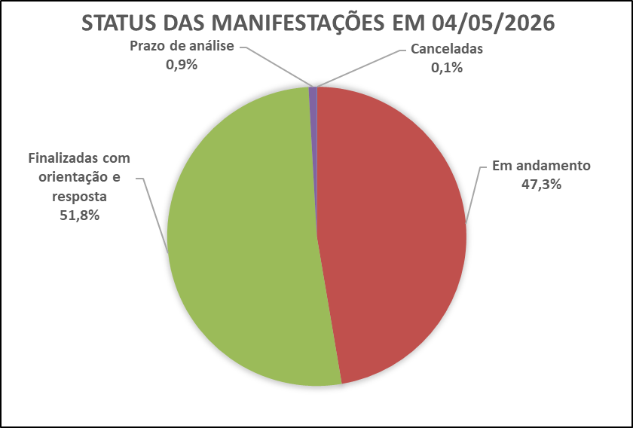

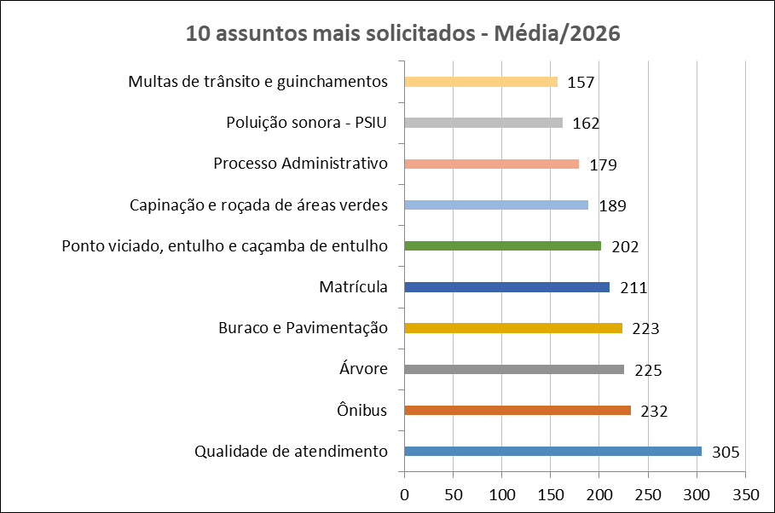
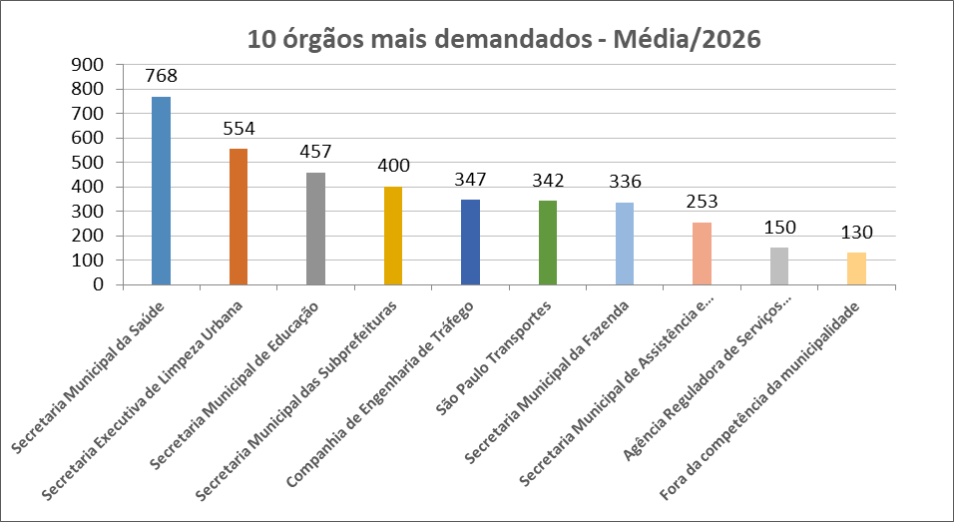

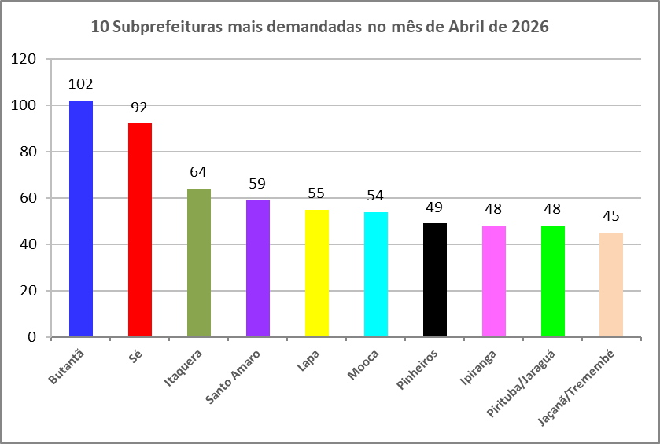
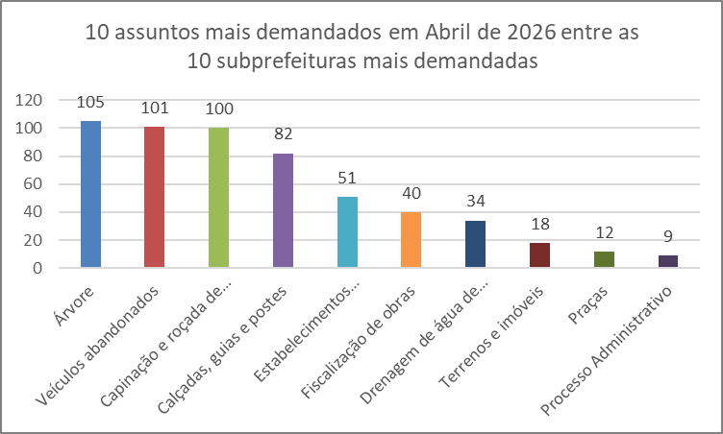

Dados Estatísticos
Este relatório foi elaborado com base nas informações extraídas do Sistema SIGRC (Sistema Integrado de Gestão de Relacionamento com o Cidadão), sob a gestão da Secretaria Municipal de Inovação e Tecnologia (SMIT). Os dados incluem manifestações categorizadas como reclamação, solicitação, elogio, sugestão e denúncias, além de pedidos de informações provenientes do e-SIC (Sistema Eletrônico do Serviço de Informações ao Cidadão), extraídos de um banco de dados disponibilizado pela empresa responsável pelo sistema, a PRODAM.
A equipe da Divisão de Relatórios e Estatística coleta, consolida e trata os dados, com foco nos serviços prestados pela Administração Municipal. A manifestação categorizada como denúncia foi incluída no total de registros (nas abas 'protocolos' e 'canais atendimento' dos arquivos nas extensões XLS e ODS); contudo, o processamento é realizado por órgãos de apuração, como as Corregedorias ou a PGM/PROCED, razão pela qual as demais estatísticas contemplam apenas os serviços oferecidos pela municipalidade.
Desde o dia 25 de outubro de 2024, foi disponibilizado no portal SP156 o formulário "Informações, Reclamações, Denúncias, Elogios e Sugestões sobre a obra de implantação do BRT Aricanduva e do novo Centro de Operações da SPTrans (COP)", disponível para consulta através do link: https://sp156.prefeitura.sp.gov.br/portal/servicos/informacao?servico=4711. Esse formulário foi classificado como uma nova categoria de manifestação, chamada "manifestações sobre o BRT Aricanduva", a partir do relatório de outubro de 2024, visando organizar e acompanhar as demandas relacionadas a essa obra.

Protocolos
Protocolos - Linha do Tempo 2026
Jan-26 | 5,809
Feb-26 | 5,557
Mar-26 | 6,550
Apr-26 | 5,538
Tipo de manifestação Abril/2026
*
*Escala Logaritimica
% de manifestação -Total - 2026
Controladoria Geral do Município - Ouvidoria Geral
SIGRC - Sistema Integrado de Gerenciamento e Relacionamento com o Cidadão
Dec-25 | 4,735 | -7.5736872926
Meses | Protocolos | Variação*
Jan-26 | 5,809 | 22.68
Feb-26 | 5,557 | -4.34
Mar-26 | 6,550 | 17.87
Apr-26 | 5,538 | -15.45

Total | 23,454
Média | 5,864 |  | Tipo de manifestação | Dec-26 | Nov-26 | Oct-26 | Sep-26 | Aug-26 | Jul-26 | Jun-26 | May-26 | Apr-26 | Mar-26 | Feb-26 | Jan-26 | Total | %Total | Média
 |  |  | Denúncia |  |  |  |  |  |  |  |  | 398 | 426 | 351 | 402 | 1577 | 6.7 | 394 | Denúncia
 |  |  | Elogio |  |  |  |  |  |  |  |  | 69 | 78 | 74 | 62 | 283 | 1.2 | 71 | Elogio
 |  |  | Manifestações sobre o BRT Aricanduva** |  |  |  |  |  |  |  |  | 0 | 0 | 0 | 0 | 0 | 0.0 | 0 | BRT Aricanduva
 |  |  | Reclamação |  |  |  |  |  |  |  |  | 4633 | 5579 | 4750 | 4968 | 19930 | 85.0 | 4983 | Reclamação
 |  |  | Solicitação |  |  |  |  |  |  |  |  | 397 | 402 | 321 | 321 | 1441 | 6.1 | 360 | Solicitação
 |  |  | Sugestão |  |  |  |  |  |  |  |  | 41 | 65 | 61 | 56 | 223 | 1.0 | 56 | Sugestão
 |  |  | Total Geral | 0 | 0 | 0 | 0 | 0 | 0 | 0 | 0 | 5538 | 6550 | 5557 | 5809 | 23454 | 100 | 5864

 |  |  | Detalhamento | Manifestações sobre o BRT Aricanduva**
 |  |  | Nota: Esta tabela apresenta a segmentação das manifestações recebidas através do formulário de "Manifestações sobre o BRT Aricanduva". Os números abaixo estão incluídos no total geral da tabela "Tipo de manifestação". A natureza das denúncias está detalhada na aba "Denúncia_Protocolos".
 |  |  | Tipo de manifestação | Dec-26 | Nov-26 | Oct-26 | Sep-26 | Aug-26 | Jul-26 | Jun-26 | May-26 | Apr-26 | Mar-26 | Feb-26 | Jan-26 | Total
 |  |  | Denúncia |  |  |  |  |  |  |  |  | 0 | 0 | 0 | 0 | 0
 |  |  | Elogio |  |  |  |  |  |  |  |  | 0 | 0 | 0 | 0 | 0
 |  |  | Reclamação |  |  |  |  |  |  |  |  | 0 | 0 | 0 | 0 | 0
 |  |  | Solicitação |  |  |  |  |  |  |  |  | 0 | 0 | 0 | 0 | 0
 |  |  | Sugestão |  |  |  |  |  |  |  |  | 0 | 0 | 0 | 0 | 0
 |  |  | Total Geral | 0 | 0 | 0 | 0 | 0 | 0 | 0 | 0 | 0 | 0 | 0 | 0 | 0

* Variação percentual em relação ao mês imediatamente anterior.

** A opção do serviço "Manifestações sobre o BRT Aricanduva", referente à obra de implantação do BRT Aricanduva e do novo Centro de Operações da SPTrans (COP), foi incluída o Portal SP156 em outubro de 2024.

Elogios_Sugestões
Controladoria Geral do Município - Ouvidoria Geral
SIGRC - Sistema Integrado de Gerenciamento e Relacionamento com o Cidadão

Total de elogios - Mensal 2026
 | Elogio
Jan-26 | 62
Feb-26 | 74
Mar-26 | 78
Apr-26 | 69
May-26
Jun-26
Jul-26
Aug-26
Sep-26
Oct-26
Nov-26
Dec-26
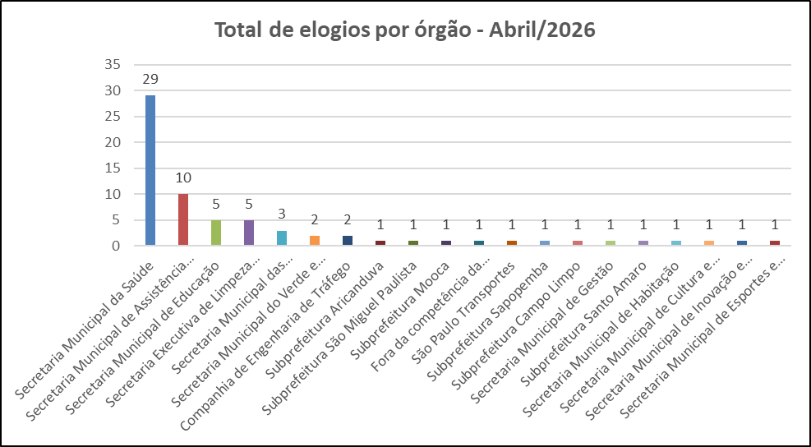

 | Tipo de manifestação | Jan-26 | Feb-26 | Mar-26 | Apr-26 | May-26 | Jun-26 | Jul-26 | Aug-26 | Sep-26 | Oct-26 | Nov-26 | Dec-26
 | Elogio | 62 | 74 | 78 | 69
 | Sugestão | 56 | 61 | 65 | 41

Total de sugestões - Mensal 2026
 | Sugestão
Jan-26 | 56
Feb-26 | 61
Mar-26 | 65
Apr-26 | 41
May-26
Jun-26
Jul-26
Aug-26
Sep-26
Oct-26
Nov-26
Dec-26
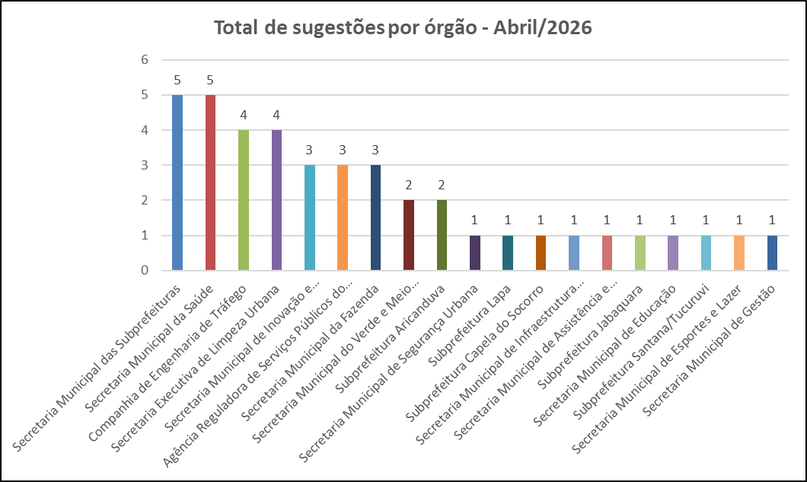

Melhores elogios e melhor sugestão de Abril de 2026

SECRETARIA MUNICIPAL DE SAÚDE
Elogio da munícipe:
"Venho, por meio desta, dar visibilidade ao excelente trabalho realizado pelo Dr. Francisco Dada Neto, CRM 201026/SP, médico ortopedista que atua no CER III / APD - São Mateus. Dr. Francisco, estou extremamente grata pelo seu cuidado e dedicação para com os seus pacientes. Graças ao seu trabalho, tenho conseguido me recuperar e voltar às minhas atividades do dia a dia, incluindo dirigir! Afinal, depois do acidente, passei 2 anos na cadeira de rodas. Seu profissionalismo, dedicação e atenção humanizada fazem toda a diferença no meu processo de recuperação. É um prazer ser atendida por um profissional como o senhor, que trata os pacientes com tanto respeito e carinho. Muito obrigada por tudo!"
Resposta do Órgão:
Agradecemos pelo Elogio realizado ao profissional desse serviço esclarecendo que o colaborador Dr. Francisco Data Neto (médico ortopedista), foi cientificado quanto ao elogio na data de hoje, 24/04/2026. Na oportunidade lhe convidamos a participar da próxima reunião do conselho gestor que acontecerá em 06/05/2026 às 11hoo nas dependências deste CER.
.

SECRETARIA MUNICIPAL DO VERDE E MEIO AMBIENTE
Elogio da munícipe:
"Gostaria de registrar meu elogio ao curso de Arborização Urbana oferecido pela UMAPAZ, sob coordenação do Professor Marcio Yamamoto.
O curso se destacou pela excelência do conteúdo técnico, pela abordagem didática clara e pela integração entre teoria e prática, proporcionando uma formação consistente e aplicável à realidade urbana. Destaco também a relevância do tema para a qualificação dos espaços públicos e para a promoção de cidades mais sustentáveis.
O Professor Marcio Yamamoto demonstrou elevado conhecimento técnico, comprometimento com o ensino e sensibilidade na condução das atividades, contribuindo significativamente para o aprendizado dos participantes.
Parabenizo a UMAPAZ pela iniciativa e pela qualidade do serviço prestado à população."
Resposta do Órgão:
Aguardando retorno do Órgão
.

SECRETARIA MUNICIPAL DE SEGURANÇA URBANA
Sugestão do munícipe:
Prezados(as) Senhores(as), venho, por meio deste, sugerir a instalação de câmeras adicionais do Smart Sampa no bairro da Liberdade, precisamente entre os cruzamentos das ruas Galvão Bueno (em frente ao Hospital Leforte, com o cruzamento da Rua Barão de Iguape) e no final da Rua Galvão Bueno, com o cruzamento da Rua São Joaquim (em frente ao Bunkyo).
Nos últimos meses, foi percebido pelos moradores do bairro um aumento na atuação de criminosos da chamada “gangue da correntinha” e “gangue da bicicleta”. Cheguei a ver esses indivíduos, que geralmente utilizam boné, camisa e bermuda, procurando possíveis vítimas no trecho da Rua Galvão Bueno, na altura do número 488 (em frente ao Esquina Café & Lanchonete). Também já foram vistos por terceiros assaltando em frente ao Hospital Leforte, além de praticarem assaltos no metrô. Presenciei um roubo de correntinha dentro da Estação São Joaquim por volta de 0h55, e não havia nenhum segurança ou viatura próxima.
Também aproveito a oportunidade para alertá-los acerca dos constantes furtos de fios de postes de iluminação e luminárias na Rua São Joaquim, nas proximidades do Bunkyo. Foi relatado pela equipe do IluminaSP (nº de protocolo 042622175, de 24/04/2026), após solicitação de manutenção de postes de iluminação na Rua São Joaquim (altura do número 309), que os mesmos estariam danificados em razão dos furtos de fios.
Outra sugestão seria o reforço no patrulhamento noturno para tentar inibir esses tipos de delitos, além da instalação de câmeras adicionais nos trechos citados anteriormente.
Desde já, agradeço pela oportunidade de exercer a cidadania e contribuir para a melhoria dos serviços públicos na cidade de São Paulo.
Resposta do Órgão:
Aguardando retorno do Órgão

Canais_atendimento
Controladoria Geral do Município - Ouvidoria Geral
SIGRC - Sistema Integrado de Gerenciamento e Relacionamento com o Cidadão

ATENDIMENTOS | Dec-26 | nov/26 | out/26 | Sep-26 | Aug-26 | Jul-26 | Jun-26 | May-26 | Apr-26 | Mar-26 | Feb-26 | Jan-26 | Total | Média | %Total | % Canais de entrada abr/26
Carta |  |  |  |  |  |  |  |  | 4 | 9 | 10 | 6 | 29 | 7 | 0.12 | 0.1
Central SP156 |  |  |  |  |  |  |  |  | 1218 | 1465 | 1260 | 1124 | 5,067 | 1,267 | 21.60 | 22.0
Zap Denúncia |  |  |  |  |  |  |  |  | 591 | 783 | 610 | 538 | 2,522 | 631 | 10.75 | 10.7
E-mail |  |  |  |  |  |  |  |  | 829 | 976 | 723 | 917 | 3,445 | 861 | 14.69 | 15.0
Encaminhamento de outros órgãos (Processo SEI, Memorando, Ofício, etc.) |  |  |  |  |  |  |  |  | 146 | 222 | 116 | 143 | 627 | 157 | 2.67 | 2.6
App SP156 |  |  |  |  |  |  |  |  | 106 | 108 | 81 | 92 | 387 | 97 | 1.65 | 1.9
Portal |  |  |  |  |  |  |  |  | 2479 | 2759 | 2608 | 2802 | 10,648 | 2,662 | 45.40 | 44.8
Presencial |  |  |  |  |  |  |  |  | 165 | 228 | 149 | 187 | 729 | 182 | 3.11 | 3.0
TOTAL | 0 | 0 | 0 | 0 | 0 | 0 | 0 | 0 | 5,538 | 6,550 | 5,557 | 5,809 | 23,454 | 5,864 | 100.00 | 100.0
Canais de entrada - ABRIL/2026
Linha do tempo - canais de entrada - 2026
 | Carta | Central SP156 | Zap Denúncia | E-mail | App SP156 | Portal | Presencial
dez/26
nov/26
out/26
set/26
ago/26
jul/26
jun/26
mai/26
abr/26 | 4 | 1218 | 591 | 829 | 106 | 2479 | 165
mar/26 | 9 | 1465 | 783 | 976 | 108 | 2759 | 228
fev/26 | 10 | 1260 | 610 | 723 | 81 | 2608 | 149
jan/26 | 6 | 1124 | 538 | 917 | 92 | 2802 | 187
Canais de entrada % - ABRIL/2026

Fora da competência
Ouvidoria Geral do Município
FORA DA COMPETÊNCIA DA MUNICIPALIDADE** - ABRIL de 2026
As manifestações classificadas como “Fora da Competência da municipalidade” são aquelas que envolvem demandas direcionadas a instituições, que não estão sob a competência da Prefeitura de São Paulo. Essas demandas são respondidas com informações e orientações do procedimento que deve ser realizado pelo cidadão (ã).
A Ouvidoria recebe essas manifestações por meio de diversos canais, tais como memorandos, ofícios, e-mails, entre outros.

CANAL DE ENTRADA - ABRIL/2026
FORA DA COMPETÊNCIA DA MUNICIPALIDADE - PERCENTUAIS ABRIL/2026
FORA DA COMPETÊNCIA DA MUNICIPALIDADE - TOTAIS ABRIL/2026
Fora da Competência 2026
Meses | Protocolos | Variação*
Jan-26 | 143 | -11.18
Feb-26 | 80 | -44.06
Mar-26 | 154 | 92.50
Apr-26 | 142 | -7.79
May-26 | 0 | -100.00
Jun-26 | 0 | #DIV/0!
Jul-26 | 0 | #DIV/0!
Aug-26 | 0 | #DIV/0!
Sep-26 | 0 | #DIV/0!
Oct-26 | 0 | #DIV/0!
Nov-26 | 0 | #DIV/0!
Dec-26 | 0 | #DIV/0!
Total | 519

* Variação percentual em relação ao mês imediatamente anterior.

** Em fevereiro de 2026, a nomenclatura “Órgãos Externos” foi alterada para “Fora da Competência da Municipalidade”.

Competência Estadual | 21
Outros Municípios | 22
Outros Órgãos | 99
Total Geral | 142

Canal | Protocolos
App SP156 | 2
Carta | 1
Central SP156 | 0
E-mail | 84
Encaminhamento de outros órgãos (Processo SEI, Memorando, Ofício, etc.) - referenciar na descrição | 6
PORTAL | 17
Presencial | 13
Zap Denúncia | 19
Total Geral | 142

10+_Assuntos_2026
Controladoria Geral do Município - Ouvidoria Geral |  |  |  |  |  |  |  |  |  |  |  |  |  | 5140
SIGRC - Sistema Integrado de Gerenciamento e Relacionamento com o Cidadão

Assuntos - 10 mais solicitados de 2026 (Média)

ASSUNTO (Guia Portal 156)* | Dec-26 | Nov-26 | Oct-26 | Sep-26 | Aug-26 | Jul-26 | Jun-26 | May-26 | Apr-26 | Mar-26 | Feb-26 | Jan-26 | Total | Média | % em relação ao todo de ABR/26 (excetuando-se denúncias)
Qualidade de atendimento |  |  |  |  |  |  |  |  | 272 | 323 | 282 | 343 | 1220 | 305 | 5.29
Ônibus |  |  |  |  |  |  |  |  | 251 | 257 | 251 | 169 | 928 | 232 | 4.88
Árvore |  |  |  |  |  |  |  |  | 200 | 203 | 234 | 264 | 901 | 225 | 3.89
Buraco e Pavimentação |  |  |  |  |  |  |  |  | 235 | 330 | 153 | 175 | 893 | 223 | 4.57
Matrícula |  |  |  |  |  |  |  |  | 102 | 210 | 298 | 232 | 842 | 211 | 1.98
Ponto viciado, entulho e caçamba de entulho |  |  |  |  |  |  |  |  | 172 | 224 | 212 | 198 | 806 | 202 | 3.35
Capinação e roçada de áreas verdes |  |  |  |  |  |  |  |  | 255 | 199 | 147 | 155 | 756 | 189 | 4.96
Processo Administrativo |  |  |  |  |  |  |  |  | 139 | 200 | 161 | 217 | 717 | 179 | 2.70
Poluição sonora - PSIU |  |  |  |  |  |  |  |  | 187 | 214 | 110 | 137 | 648 | 162 | 3.64
Multas de trânsito e guinchamentos |  |  |  |  |  |  |  |  | 160 | 160 | 142 | 165 | 627 | 157 | 3.11
Total |  |  |  |  |  |  |  |  | 1973 | 2320 | 1990 | 2055 | 8338 | 2085 | 38.39
% em relação ao todo de ABR/26 (excetuando-se denúncias)
Qualidade de atendimento | 5.29
Ônibus | 4.88
Árvore | 3.89
Buraco e Pavimentação | 4.57
Matrícula | 1.98
Ponto viciado, entulho e caçamba de entulho | 3.35
Capinação e roçada de áreas verdes | 4.96
Processo Administrativo | 2.70
Poluição sonora - PSIU | 3.64
Multas de trânsito e guinchamentos | 3.11
Outros | 61.61
10 assuntos mais solicitados - Média/2026
Outros |  |  |  |  |  |  |  |  |  |  |  |  | %total | 61.61

* Em decorrência da troca de sistema ocorrida em Dez/2016, a metodologia atualmente aplicada para a classificação dos assuntos é a Guia de Serviços do Portal 156 (As Denúncias não estão sendo contabilizadas nessa aba da planilha, pois esses dados estão sendo exibidos em abas específicas).

10_ASSUNTOS+_Assuntos_ABR_26
Controladoria Geral do Município - Ouvidoria Geral
SIGRC - Sistema Integrado de Gerenciamento e Relacionamento com o Cidadão
 | Qualidade de atendimento | Capinação e roçada de áreas verdes | Ônibus | Buraco e Pavimentação | Árvore | Poluição sonora - PSIU | Ponto viciado, entulho e caçamba de entulho | Veículos abandonados | Multas de trânsito e guinchamentos | Consulta em atenção básica | Total
 | 272 | 255 | 251 | 235 | 200 | 187 | 172 | 166 | 160 | 149
 |  |  |  |  |  |  |  |  |  | 149 | 5140
10 Assuntos mais solicitados do mês de Abril em
comparação com o total de entrada de Abril/26
10 Assuntos mais solicitados do mês de Abril/26
10 assuntos mais solicitados de Março/26

ASSUNTO (Guia Portal 156)* | Apr-26
Qualidade de atendimento | 272
Capinação e roçada de áreas verdes | 255
Ônibus | 251
Buraco e Pavimentação | 235
Árvore | 200
Poluição sonora - PSIU | 187
Ponto viciado, entulho e caçamba de entulho | 172
Veículos abandonados | 166
Multas de trânsito e guinchamentos | 160
Consulta em atenção básica | 149
Total | 2047

* Em decorrência da troca de sistema ocorrida em Dez/2016, a metodologia atualmente aplicada para a classificação dos assuntos é a Guia de Serviços do Portal 156 (As Denúncias não estão sendo contabilizadas nessa aba da planilha, pois esses dados estão sendo exibidos em abas específicas).
 | Qualidade de atendimento | Capinação e roçada de áreas verdes | Ônibus | Buraco e Pavimentação | Árvore | Poluição sonora - PSIU | Ponto viciado, entulho e caçamba de entulho | Veículos abandonados | Multas de trânsito e guinchamentos | Consulta em atenção básica | Total
 | 272 | 255 | 251 | 235 | 200 | 187 | 172 | 166 | 160 | 149
 |  |  |  |  |  |  |  |  |  | 149 | 5140

10+_UNIDADES_2026
Controladoria Geral do Município - Ouvidoria Geral
SIGRC - Sistema Integrado de Gerenciamento e Relacionamento com o Cidadão

Unidades - 10 mais solicitadas de 2026 (Média) |  |  |  |  |  |  |  |  |  |  |  |  |  |  | 5140

Unidades PMSP* | Dec-26 | Nov-26 | Oct-26 | Sep-26 | Aug-26 | Jul-26 | Jun-26 | May-26 | Apr-26 | Mar-26 | Feb-26 | Jan-26 | Total | Média | % em relação ao todo ABR/26 (excetuando-se denúncias)
Secretaria Municipal da Saúde |  |  |  |  |  |  |  |  | 749 | 803 | 700 | 821 | 3073 | 768 | 14.57
Secretaria Executiva de Limpeza Urbana |  |  |  |  |  |  |  |  | 530 | 571 | 560 | 556 | 2217 | 554 | 10.31
Secretaria Municipal de Educação |  |  |  |  |  |  |  |  | 303 | 456 | 612 | 458 | 1829 | 457 | 5.89
Secretaria Municipal das Subprefeituras |  |  |  |  |  |  |  |  | 441 | 532 | 283 | 344 | 1600 | 400 | 8.58
Companhia de Engenharia de Tráfego |  |  |  |  |  |  |  |  | 333 | 405 | 305 | 343 | 1386 | 347 | 6.48
São Paulo Transportes |  |  |  |  |  |  |  |  | 369 | 395 | 339 | 265 | 1368 | 342 | 7.18
Secretaria Municipal da Fazenda |  |  |  |  |  |  |  |  | 293 | 351 | 355 | 343 | 1342 | 336 | 5.70
Secretaria Municipal de Assistência e Desenvolvimento Social |  |  |  |  |  |  |  |  | 256 | 276 | 222 | 258 | 1012 | 253 | 4.98
Agência Reguladora de Serviços Públicos do Município |  |  |  |  |  |  |  |  | 130 | 191 | 131 | 148 | 600 | 150 | 2.53
Fora da competência da municipalidade |  |  |  |  |  |  |  |  | 142 | 154 | 80 | 143 | 519 | 130 | 2.76
Total |  |  |  |  |  |  |  |  | 3546 | 4134 | 3587 | 3679 | 14946 | 3737 | 68.99
Secretaria Municipal da Saúde | 14.57
Secretaria Executiva de Limpeza Urbana | 10.31
Secretaria Municipal de Educação | 5.89
Secretaria Municipal das Subprefeituras | 8.58
Companhia de Engenharia de Tráfego | 6.48
São Paulo Transportes | 7.18
Secretaria Municipal da Fazenda | 5.70
Secretaria Municipal de Assistência e Desenvolvimento Social | 4.98
Agência Reguladora de Serviços Públicos do Município | 2.53
Fora da competência da municipalidade | 2.76
Outros | 31.01
UNIDADES - % em relação ao todo de ABR/26 (excetuando-se denúncias)
Outros |  |  |  |  |  |  |  |  |  |  |  |  |  | %total | 31.01

* As Denúncias não estão sendo contabilizadas nessa aba da planilha, pois esses dados estão sendo exibidos em abas específicas.

10+_Unidades_ABR_26
Controladoria Geral do Município - Ouvidoria Geral
SIGRC - Sistema Integrado de Gerenciamento e Relacionamento com o Cidadão
 | Secretaria Municipal da Saúde | Secretaria Executiva de Limpeza Urbana | Secretaria Municipal das Subprefeituras | São Paulo Transportes | Companhia de Engenharia de Tráfego | Secretaria Municipal de Educação | Secretaria Municipal da Fazenda | Secretaria Municipal de Assistência e Desenvolvimento Social | Fora da competência da municipalidade | Agência Reguladora de Serviços Públicos do Município | Total
 | 749 | 530 | 441 | 369 | 333 | 303 | 293 | 256 | 142 | 130
 |  |  |  |  |  |  |  |  |  | 150 | 5,140
10 unidades mais demandadas do mês de Abril em
comparação com o total de entrada do mês de Abril/26
10 UNIDADES mais demandadas do mês de Abril/26
10 unidades mais demandadas de Abril/26

Unidades PMSP* | Apr-26
Secretaria Municipal da Saúde | 749
Secretaria Executiva de Limpeza Urbana | 530
Secretaria Municipal das Subprefeituras | 441
São Paulo Transportes | 369
Companhia de Engenharia de Tráfego | 333
Secretaria Municipal de Educação | 303
Secretaria Municipal da Fazenda | 293
Secretaria Municipal de Assistência e Desenvolvimento Social | 256
Fora da competência da municipalidade | 142
Agência Reguladora de Serviços Públicos do Município | 130
Total | 3546

* As Denúncias não estão sendo contabilizadas nessa aba da planilha, pois esses dados estão sendo exibidos em abas específicas.

 | Secretaria Municipal da Saúde | Secretaria Executiva de Limpeza Urbana | Secretaria Municipal das Subprefeituras | São Paulo Transportes | Companhia de Engenharia de Tráfego | Secretaria Municipal de Educação | Secretaria Municipal da Fazenda | Secretaria Municipal de Assistência e Desenvolvimento Social | Fora da competência da municipalidade | Agência Reguladora de Serviços Públicos do Município | Total
 | 749 | 530 | 441 | 369 | 333 | 303 | 293 | 256 | 142 | 130

 |  |  |  |  |  |  |  |  |  | 150 | 5,140

Subprefeituras_2026
Média e % de protocolos/subprefeitura em 2026
%
Quantidade
Controladoria Geral do Município - Ouvidoria Geral
SIGRC - Sistema Integrado de Gerenciamento e Relacionamento com o Cidadão

Subprefeituras PMSP* | Dec-26 | Nov-26 | Oct-26 | Sep-26 | Aug-26 | Jul-26 | Jun-26 | May-26 | Apr-26 | Mar-26 | Feb-26 | Jan-26 | Total | Média | % Total dentre as subprefeituras
Aricanduva |  |  |  |  |  |  |  |  | 13 | 42 | 22 | 24 | 101 | 25 | 2.2
Butantã |  |  |  |  |  |  |  |  | 102 | 85 | 65 | 82 | 334 | 84 | 7.4
Campo Limpo |  |  |  |  |  |  |  |  | 37 | 45 | 25 | 26 | 133 | 33 | 2.9
Capela do Socorro |  |  |  |  |  |  |  |  | 40 | 57 | 37 | 41 | 175 | 44 | 3.9
Casa Verde |  |  |  |  |  |  |  |  | 20 | 33 | 25 | 36 | 114 | 29 | 2.5
Cidade Ademar |  |  |  |  |  |  |  |  | 28 | 38 | 38 | 25 | 129 | 32 | 2.8
Cidade Tiradentes |  |  |  |  |  |  |  |  | 4 | 7 | 4 | 9 | 24 | 6 | 0.5
Ermelino Matarazzo |  |  |  |  |  |  |  |  | 16 | 25 | 14 | 9 | 64 | 16 | 1.4
Freguesia/Brasilândia |  |  |  |  |  |  |  |  | 20 | 25 | 23 | 19 | 87 | 22 | 1.9
Guaianases |  |  |  |  |  |  |  |  | 8 | 32 | 20 | 6 | 66 | 17 | 1.5
Ipiranga |  |  |  |  |  |  |  |  | 48 | 56 | 69 | 85 | 258 | 65 | 5.7
Itaim Paulista |  |  |  |  |  |  |  |  | 12 | 19 | 15 | 17 | 63 | 16 | 1.4
Itaquera |  |  |  |  |  |  |  |  | 64 | 51 | 40 | 59 | 214 | 54 | 4.7
Jabaquara |  |  |  |  |  |  |  |  | 29 | 42 | 16 | 9 | 96 | 24 | 2.1
Jaçanã/Tremembé |  |  |  |  |  |  |  |  | 45 | 39 | 33 | 35 | 152 | 38 | 3.4
Lapa |  |  |  |  |  |  |  |  | 55 | 80 | 61 | 52 | 248 | 62 | 5.5
M Boi Mirim |  |  |  |  |  |  |  |  | 36 | 30 | 29 | 24 | 119 | 30 | 2.6
Mooca |  |  |  |  |  |  |  |  | 54 | 58 | 43 | 61 | 216 | 54 | 4.8
Parelheiros |  |  |  |  |  |  |  |  | 27 | 44 | 27 | 6 | 104 | 26 | 2.3
Penha |  |  |  |  |  |  |  |  | 43 | 50 | 53 | 52 | 198 | 50 | 4.4
Perus |  |  |  |  |  |  |  |  | 3 | 9 | 7 | 4 | 23 | 6 | 0.5
Pinheiros |  |  |  |  |  |  |  |  | 49 | 47 | 49 | 42 | 187 | 47 | 4.1
Pirituba/Jaraguá |  |  |  |  |  |  |  |  | 48 | 45 | 43 | 54 | 190 | 48 | 4.2
Santana/Tucuruvi |  |  |  |  |  |  |  |  | 34 | 41 | 31 | 38 | 144 | 36 | 3.2
Santo Amaro |  |  |  |  |  |  |  |  | 59 | 61 | 45 | 43 | 208 | 52 | 4.6
São Mateus |  |  |  |  |  |  |  |  | 20 | 14 | 21 | 20 | 75 | 19 | 1.7
São Miguel Paulista |  |  |  |  |  |  |  |  | 9 | 14 | 13 | 15 | 51 | 13 | 1.1
Sapopemba |  |  |  |  |  |  |  |  | 12 | 12 | 4 | 20 | 48 | 12 | 1.1
Sé |  |  |  |  |  |  |  |  | 92 | 89 | 83 | 72 | 336 | 84 | 7.4
Vila Maria/Vila Guilherme |  |  |  |  |  |  |  |  | 19 | 33 | 22 | 31 | 105 | 26 | 2.3
Vila Mariana |  |  |  |  |  |  |  |  | 44 | 62 | 45 | 34 | 185 | 46 | 4.1
Vila Prudente |  |  |  |  |  |  |  |  | 23 | 15 | 17 | 28 | 83 | 21 | 1.8
Total |  |  |  |  |  |  |  |  | 1113 | 1300 | 1039 | 1078 | 4530 | 1133 | 100.0

* As Denúncias não estão sendo contabilizadas nessa aba da planilha, pois esses dados estão sendo exibidos em abas específicas.

10+_SUB's_2026
Controladoria Geral do Município - Ouvidoria Geral |  |  |  |  |  |  |  |  |  |  |  |  |  |  | 1113
SIGRC - Sistema Integrado de Gerenciamento e Relacionamento com o Cidadão

Subprefeituras - 10 mais demandados de 2026 (Média)

Subprefeituras PMSP* | Dec-26 | Nov-26 | Oct-26 | Sep-26 | Aug-26 | Jul-26 | Jun-26 | May-26 | Apr-26 | Mar-26 | Feb-26 | Jan-26 | Total | Média | % em relação ao todo de abr/26 (excetuando-se denúncias)
Sé |  |  |  |  |  |  |  |  | 92 | 89 | 83 | 72 | 336 | 84 | 8.27
Butantã |  |  |  |  |  |  |  |  | 102 | 85 | 65 | 82 | 334 | 84 | 9.16
Ipiranga |  |  |  |  |  |  |  |  | 48 | 56 | 69 | 85 | 258 | 65 | 4.31
Lapa |  |  |  |  |  |  |  |  | 55 | 80 | 61 | 52 | 248 | 62 | 4.94
Mooca |  |  |  |  |  |  |  |  | 54 | 58 | 43 | 61 | 216 | 54 | 4.85
Itaquera |  |  |  |  |  |  |  |  | 64 | 51 | 40 | 59 | 214 | 54 | 5.75
Santo Amaro |  |  |  |  |  |  |  |  | 59 | 61 | 45 | 43 | 208 | 52 | 5.30
Penha |  |  |  |  |  |  |  |  | 43 | 50 | 53 | 52 | 198 | 50 | 3.86
Pirituba/Jaraguá |  |  |  |  |  |  |  |  | 48 | 45 | 43 | 54 | 190 | 48 | 4.31
Pinheiros |  |  |  |  |  |  |  |  | 49 | 47 | 49 | 42 | 187 | 47 | 4.40
Total |  |  |  |  |  |  |  |  | 614 | 622 | 551 | 602 | 2389 | 597 | 55.17
Subprefeituras - % em relação ao todo de Abril/26 (excetuando-se denúncias)
Sé | 8.27
Butantã | 9.16
Ipiranga | 4.31
Lapa | 4.94
Mooca | 4.85
Itaquera | 5.75
Santo Amaro | 5.30
Penha | 3.86
Pirituba/Jaraguá | 4.31
Pinheiros | 4.40
Outros | 44.83
Média das 10 subprefeituras mais demandadas em 2026
Outros |  |  |  |  |  |  |  |  |  |  |  |  |  |  | 44.83

* As Denúncias não estão sendo contabilizadas nessa aba da planilha, pois esses dados estão sendo exibidos em abas específicas.

10+_Subprefeituras_ABR_26
Controladoria Geral do Município - Ouvidoria Geral
SIGRC - Sistema Integrado de Gerenciamento e Relacionamento com o Cidadão
10 Subprefeituras mais demandadas no mês de Abril de 2026
10 Subprefeituras mais demandadas de Abril/26

Subprefeituras PMSP* | Apr-26
Butantã | 102
Sé | 92
Itaquera | 64
Santo Amaro | 59
Lapa | 55
Mooca | 54
Pinheiros | 49
Ipiranga | 48
Pirituba/Jaraguá | 48
Jaçanã/Tremembé | 45
Total | 616

* As Denúncias não estão sendo contabilizadas nessa aba da planilha, pois esses dados estão sendo exibidos em abas específicas.

Denúncia_Protocolos_2026
Linha do tempo denúncias - 2026
 | Recebidas | Não Recebidas
Dec-26
Nov-26
Oct-26
Sep-26
Aug-26
Jul-26
Jun-26
May-26
Apr-26 | 104 | 293
Mar-26 | 88 | 328
Feb-26 | 93 | 247
Jan-26 | 109 | 290
Controladoria Geral do Município - Ouvidoria Geral
SIGRC - Sistema Integrado de Gerenciamento e Relacionamento com o Cidadão

Protocolos | Dec-26 | Nov-26 | Oct-26 | Sep-26 | Aug-26 | Jul-26 | Jun-26 | May-26 | Apr-26 | Mar-26 | Feb-26 | Jan-26 | Total | Média anual | % Total ABR/26 dentro do STATUS | % Total 2026
Denúncias
Recebidas |  |  |  |  |  |  |  |  | 104 | 88 | 93 | 109 | 394 | 99 | 26.20 | 9.63
Não Recebidas |  |  |  |  |  |  |  |  | 293 | 328 | 247 | 290 | 1158 | 290 | 73.80 | 28.29
Canceladas |  |  |  |  |  |  |  |  | 1 | 10 | 11 | 3 | 25 | 6 |  | 0.61
Linha do tempo protocolos - 2026
 | Total denúncias | Convertidas
Dec-26
Nov-26
Oct-26
Sep-26
Aug-26
Jul-26
Jun-26
May-26
Apr-26 | 398 | 637
Mar-26 | 426 | 714
Feb-26 | 351 | 606
Jan-26 | 402 | 559
Total de denúncias *(exceto canceladas) |  |  |  |  |  |  |  |  | 397 | 416 | 340 | 399 | 1552 | 388 | 100.00
Total denúncias |  |  |  |  |  |  |  |  | 398 | 426 | 351 | 402 | 1577 | 394 |  | 38.53

Convertidas
Convertidas |  |  |  |  |  |  |  |  | 637 | 714 | 606 | 559 | 2516 | 629 |  | 61.47

Total Geral |  |  |  |  |  |  |  |  | 1035 | 1140 | 957 | 961 | 4093 | 1023 |  | 100.00
 | % Total 2026
Recebidas | 9.63
Não Recebidas | 28.29
Canceladas | 0.61
Convertidas | 61.47
% Status - Protocolos aceitos como denúncias 2026
Denúncias (exceto canceladas) |  |  |  | Convertidas
Meses | Protocolos | Variação |  | Meses | Protocolos | Variação
Jan-26 | 399 | 25.08 |  | Jan-26 | 559 | 13.62
Feb-26 | 340 | -14.79 |  | Feb-26 | 606 | 8.41
Mar-26 | 416 | 22.35 |  | Mar-26 | 714 | 17.82
Apr-26 | 397 | -4.57 |  | Apr-26 | 637 | -10.78
May-26 |  | -100.00 |  | May-26 |  | -100.00
Jun-26 |  | #DIV/0! |  | Jun-26 |  | #DIV/0!
Jul-26 |  | #DIV/0! |  | Jul-26 |  | #DIV/0!
Aug-26 |  | #DIV/0! |  | Aug-26 |  | #DIV/0!
Sep-26 |  | #DIV/0! |  | Sep-26 |  | #DIV/0!
Oct-26 |  | #DIV/0! |  | Oct-26 |  | #DIV/0!
Nov-26 |  | #DIV/0! |  | Nov-26 |  | #DIV/0!
Dec-26 |  | #DIV/0! |  | Dec-26 |  | #DIV/0!
Total | 1,552 |  |  | Total | 2,516
Média | 388 |  |  | Média | 629
Protocolos aceitos como denúncias 2026 - tipologia
Detalhamento de Denúncias |  |  |  |  |  |  |  |  | Detalhamento | Denúncias sobre o BRT Aricanduva***
 | Assédio moral | Assédio sexual ** | Denunciar conduta inadequada de Agente Público | Desvio de verbas, materiais e bens públicos | Ilegalidade na gestão pública municipal | Irregularidade da contratação e/ou gestão de serviço público | Total Geral |  |  |  | Assédio moral | Assédio sexual ** | Denunciar conduta inadequada de Agente Público | Desvio de verbas, materiais e bens públicos | Ilegalidade na gestão pública municipal | Irregularidade da contratação e/ou gestão de serviço público | Total Geral
Indeferidas |  |  |  |  |  |  |  |  | Indeferidas
Jan-26 | 31 | 9 | 113 | 13 | 82 | 42 | 290 |  | Jan-26
Feb-26 | 20 | 11 | 90 | 11 | 47 | 68 | 247 |  | Feb-26
Mar-26 | 39 | 13 | 117 | 16 | 59 | 84 | 328 |  | Mar-26 |  | 0 | 0 | 0 | 0 | 0 | 0 | 0
Apr-26 | 33 | 3 | 131 | 11 | 54 | 61 | 293 |  | Apr-26 |  | 0 | 0 | 0 | 0 | 0 | 0 | 0
May-26 |  |  |  |  |  |  | 0 |  | May-26 |  |  |  |  |  |  |  | 0
Jun-26 |  |  |  |  |  |  | 0 |  | Jun-26 |  |  |  |  |  |  |  | 0
Jul-26 |  |  |  |  |  |  | 0 |  | Jul-26 |  |  |  |  |  |  |  | 0
Aug-26 |  |  |  |  |  |  | 0 |  | Aug-26 |  |  |  |  |  |  |  | 0
Sep-26 |  |  |  |  |  |  | 0 |  | Sep-26 |  |  |  |  |  |  |  | 0
Oct-26 |  |  |  |  |  |  | 0 |  | Oct-26 |  |  |  |  |  |  |  | 0
Nov-26 |  |  |  |  |  |  | 0 |  | Nov-26 |  |  |  |  |  |  |  | 0
Dec-26 |  |  |  |  |  |  | 0 |  | Dec-26 |  |  |  |  |  |  |  | 0
Total indeferidas | 123 | 36 | 451 | 51 | 242 | 255 | 1158 |  | Total indeferidas |  | 0 | 0 | 0 | 0 | 0 | 0 | 0

Deferidas |  |  |  |  |  |  |  |  | Deferidas
Jan-26 | 6 | 15 | 44 | 1 | 15 | 28 | 109 |  | Jan-26
Feb-26 | 4 | 12 | 36 | 1 | 14 | 26 | 93 |  | Feb-26
Mar-26 | 5 | 14 | 30 | 2 | 12 | 25 | 88 |  | Mar-26 |  | 0 | 0 | 0 | 0 | 0 | 0 | 0
Apr-26 | 12 | 8 | 35 | 0 | 23 | 26 | 104 |  | Apr-26 |  | 0 | 0 | 0 | 0 | 0 | 0 | 0
May-26 |  |  |  |  |  |  | 0 |  | May-26 |  |  |  |  |  |  |  | 0
Jun-26 |  |  |  |  |  |  | 0 |  | Jun-26 |  |  |  |  |  |  |  | 0
Jul-26 |  |  |  |  |  |  | 0 |  | Jul-26 |  |  |  |  |  |  |  | 0
Aug-26 |  |  |  |  |  |  | 0 |  | Aug-26 |  |  |  |  |  |  |  | 0
Sep-26 |  |  |  |  |  |  | 0 |  | Sep-26 |  |  |  |  |  |  |  | 0
Oct-26 |  |  |  |  |  |  | 0 |  | Oct-26 |  |  |  |  |  |  |  | 0
Nov-26 |  |  |  |  |  |  | 0 |  | Nov-26 |  |  |  |  |  |  |  | 0
Dec-26 |  |  |  |  |  |  | 0 |  | Dec-26 |  |  |  |  |  |  |  | 0
Total deferidas | 27 | 49 | 145 | 4 | 64 | 105 | 394 |  | Total deferidas |  | 0 | 0 | 0 | 0 | 0 | 0 | 0

Total Geral | 150 | 85 | 596 | 55 | 306 | 360 | 1552 |  | Total Geral |  | 0 | 0 | 0 | 0 | 0 | 0 | 0

**Os números de denúncia sobre assédio sexual refletem os registros diretos perante a OGM e os processos de apuração preliminar ou sindicância concluídos em PGM/PROCED no decorrer do ano de 2024. Esse procedimento foi adotado para o fortalecimento da política de prevenção e combate aos assédios por meio de subsídio de relatórios e, por consequência, políticas públicas de enfrentamento à temática.

*** Em março de 2026, foi incluida a tabela com informações sobre o tipo de denuncia relativo ao BRT Aricanduva

Denúncia_Unidades_Mensal_2026
Denúncias - Unidades PMSP - ABRIL/2026
Controladoria Geral do Município - Ouvidoria Geral
SIGRC - Sistema Integrado de Gerenciamento e Relacionamento com o Cidadão
Unidades PMSP - ABRIL 2026 | Recebidas | Não Recebidas | TOTAL | Unidades PMSP - ABRIL 2026 | Recebidas | Não Recebidas | TOTAL
Agência Reguladora de Serviços Públicos do Município | 1 | 3 | 4 | AHMSP Autarquia Hospitalar Municipal | 0 | 0 | 0
AHMSP Autarquia Hospitalar Municipal | 0 | 0 | 0 | Casa Civil | 0 | 0 | 0
Casa Civil | 0 | 0 | 0 | Companhia Metropolitana de Habitação | 0 | 0 | 0
Companhia de Engenharia de Tráfego | 1 | 0 | 1 | Empresa de Cinema e Audiovisual de São Paulo | 0 | 0 | 0
Companhia Metropolitana de Habitação | 0 | 0 | 0 | FTMSP Fundação Theatro Municipal de São Paulo | 0 | 0 | 0
Controladoria Geral do Município | 1 | 0 | 1 | Procuradoria Geral do Município | 0 | 0 | 0
Empresa de Cinema e Audiovisual de São Paulo | 0 | 0 | 0 | São Paulo Obras | 0 | 0 | 0
Fora da competência da municipalidade | 0 | 17 | 17 | São Paulo Urbanismo | 0 | 0 | 0
FTMSP Fundação Theatro Municipal de São Paulo | 0 | 0 | 0 | Secretaria de Relações Institucionais | 0 | 0 | 0
Fundação Paulistana de Educação, Tecnologia e Cultura | 0 | 1 | 1 | Secretaria de Relações Internacionais | 0 | 0 | 0
Instituto de Previdência Municipal | 1 | 0 | 1 | Secretaria do Governo Municipal | 0 | 0 | 0
Não identificado* | 0 | 83 | 83 | Secretaria Executiva de Comunicação | 0 | 0 | 0
Procuradoria Geral do Município | 0 | 0 | 0 | Secretaria Executiva de Mudanças Climáticas | 0 | 0 | 0
São Paulo Obras | 0 | 0 | 0 | Secretaria Municipal de Justiça | 0 | 0 | 0
São Paulo Transportes | 1 | 15 | 16 | Secretaria Municipal de Planejamento e Eficiência | 0 | 0 | 0
São Paulo Urbanismo | 0 | 0 | 0 | Subprefeitura Aricanduva | 0 | 0 | 0
Secretaria de Relações Institucionais | 0 | 0 | 0 | Subprefeitura Butantã | 0 | 0 | 0
Secretaria de Relações Internacionais | 0 | 0 | 0 | Subprefeitura Campo Limpo | 0 | 0 | 0
Secretaria do Governo Municipal | 0 | 0 | 0 | Subprefeitura Capela do Socorro | 0 | 0 | 0
Secretaria Executiva de Comunicação | 0 | 0 | 0 | Subprefeitura Cidade Ademar | 0 | 0 | 0
Secretaria Executiva de Limpeza Urbana | 0 | 5 | 5 | Subprefeitura Cidade Tiradentes | 0 | 0 | 0
Secretaria Executiva de Mudanças Climáticas | 0 | 0 | 0 | Subprefeitura Freguesia/Brasilândia | 0 | 0 | 0
Secretaria Executiva de Planejamento e Entregas Prioritárias | 0 | 1 | 1 | Subprefeitura Ipiranga | 0 | 0 | 0
Secretaria Municipal da Fazenda | 1 | 0 | 1 | Subprefeitura Itaim Paulista | 0 | 0 | 0
Secretaria Municipal da Pessoa com Deficiência | 0 | 1 | 1 | Subprefeitura Jabaquara | 0 | 0 | 0
Secretaria Municipal da Saúde | 23 | 59 | 82 | Subprefeitura M'Boi Mirim | 0 | 0 | 0
Secretaria Municipal das Subprefeituras | 0 | 2 | 2 | Subprefeitura Pinheiros | 0 | 0 | 0
Secretaria Municipal de Assistência e Desenvolvimento Social | 10 | 11 | 21 | Subprefeitura Pirituba/Jaraguá | 0 | 0 | 0
Secretaria Municipal de Cultura e Economia Criativa | 1 | 1 | 2 | Subprefeitura Santana/Tucuruvi | 0 | 0 | 0
Secretaria Municipal de Desenvolvimento Econômico e Trabalho | 0 | 1 | 1 | Subprefeitura Santo Amaro | 0 | 0 | 0
Secretaria Municipal de Direitos Humanos e Cidadania | 2 | 1 | 3 | Subprefeitura São Mateus | 0 | 0 | 0
Secretaria Municipal de Educação | 39 | 60 | 99 | Subprefeitura São Miguel Paulista | 0 | 0 | 0
Secretaria Municipal de Esportes e Lazer | 2 | 2 | 4 | Subprefeitura Vila Mariana | 0 | 0 | 0
Secretaria Municipal de Gestão | 3 | 3 | 6 | Companhia de Engenharia de Tráfego | 1 | 0 | 1
Secretaria Municipal de Habitação | 4 | 2 | 6 | Controladoria Geral do Município | 1 | 0 | 1
Secretaria Municipal de Infraestrutura Urbana e Obras | 0 | 1 | 1 | Fundação Paulistana de Educação, Tecnologia e Cultura | 0 | 1 | 1
Secretaria Municipal de Inovação e Tecnologia | 1 | 2 | 3 | Instituto de Previdência Municipal | 1 | 0 | 1
Secretaria Municipal de Justiça | 0 | 0 | 0 | Secretaria Executiva de Planejamento e Entregas Prioritárias | 0 | 1 | 1
Secretaria Municipal de Mobilidade Urbana e Transporte | 1 | 1 | 2 | Secretaria Municipal da Fazenda | 1 | 0 | 1
Secretaria Municipal de Planejamento e Eficiência | 0 | 0 | 0 | Secretaria Municipal da Pessoa com Deficiência | 0 | 1 | 1
Secretaria Municipal de Segurança Urbana | 4 | 5 | 9 | Secretaria Municipal de Desenvolvimento Econômico e Trabalho | 0 | 1 | 1
Secretaria Municipal de Turismo | 1 | 1 | 2 | Secretaria Municipal de Infraestrutura Urbana e Obras | 0 | 1 | 1
Secretaria Municipal de Urbanismo e Licenciamento | 1 | 1 | 2 | Secretaria Municipal do Verde e Meio Ambiente | 0 | 1 | 1
Secretaria Municipal do Verde e Meio Ambiente | 0 | 1 | 1 | Subprefeitura Casa Verde | 1 | 0 | 1
Subprefeitura Aricanduva | 0 | 0 | 0 | Subprefeitura Ermelino Matarazzo | 0 | 1 | 1
Subprefeitura Butantã | 0 | 0 | 0 | Subprefeitura Guaianases | 0 | 1 | 1
Subprefeitura Campo Limpo | 0 | 0 | 0 | Subprefeitura Itaquera | 0 | 1 | 1
Subprefeitura Capela do Socorro | 0 | 0 | 0 | Subprefeitura Jaçanã/Tremembé | 0 | 1 | 1
Subprefeitura Casa Verde | 1 | 0 | 1 | Subprefeitura Mooca | 1 | 0 | 1
Subprefeitura Cidade Ademar | 0 | 0 | 0 | Subprefeitura Parelheiros | 0 | 1 | 1
Subprefeitura Cidade Tiradentes | 0 | 0 | 0 | Subprefeitura Penha | 1 | 0 | 1
Subprefeitura Ermelino Matarazzo | 0 | 1 | 1 | Subprefeitura Vila Prudente | 0 | 1 | 1
Subprefeitura Freguesia/Brasilândia | 0 | 0 | 0 | Canceladas | 1 |  | 1
Subprefeitura Guaianases | 0 | 1 | 1 | Secretaria Municipal das Subprefeituras | 0 | 2 | 2
Subprefeitura Ipiranga | 0 | 0 | 0 | Secretaria Municipal de Cultura e Economia Criativa | 1 | 1 | 2
Subprefeitura Itaim Paulista | 0 | 0 | 0 | Secretaria Municipal de Mobilidade Urbana e Transporte | 1 | 1 | 2
Subprefeitura Itaquera | 0 | 1 | 1 | Secretaria Municipal de Turismo | 1 | 1 | 2
Subprefeitura Jabaquara | 0 | 0 | 0 | Secretaria Municipal de Urbanismo e Licenciamento | 1 | 1 | 2
Subprefeitura Jaçanã/Tremembé | 0 | 1 | 1 | Subprefeitura Lapa | 0 | 2 | 2
Subprefeitura Lapa | 0 | 2 | 2 | Subprefeitura Perus | 1 | 1 | 2
Subprefeitura M'Boi Mirim | 0 | 0 | 0 | Subprefeitura Sapopemba | 1 | 1 | 2
Subprefeitura Mooca | 1 | 0 | 1 | Subprefeitura Sé | 0 | 2 | 2
Subprefeitura Parelheiros | 0 | 1 | 1 | Subprefeitura Vila Maria/Vila Guilherme | 1 | 1 | 2
Subprefeitura Penha | 1 | 0 | 1 | Secretaria Municipal de Direitos Humanos e Cidadania | 2 | 1 | 3
Denúncias ABRIL/2026
Motivos de indeferimento ABRIL/2026
Subprefeitura Perus | 1 | 1 | 2 | Secretaria Municipal de Inovação e Tecnologia | 1 | 2 | 3
Subprefeitura Pinheiros | 0 | 0 | 0 | Agência Reguladora de Serviços Públicos do Município | 1 | 3 | 4
Subprefeitura Pirituba/Jaraguá | 0 | 0 | 0 | Secretaria Municipal de Esportes e Lazer | 2 | 2 | 4
Subprefeitura Santana/Tucuruvi | 0 | 0 | 0 | Secretaria Executiva de Limpeza Urbana | 0 | 5 | 5
Subprefeitura Santo Amaro | 0 | 0 | 0 | Secretaria Municipal de Gestão | 3 | 3 | 6
Subprefeitura São Mateus | 0 | 0 | 0 | Secretaria Municipal de Habitação | 4 | 2 | 6
Subprefeitura São Miguel Paulista | 0 | 0 | 0 | Secretaria Municipal de Segurança Urbana | 4 | 5 | 9
Subprefeitura Sapopemba | 1 | 1 | 2 | São Paulo Transportes | 1 | 15 | 16
Subprefeitura Sé | 0 | 2 | 2 | Fora da competência da municipalidade | 0 | 17 | 17
Subprefeitura Vila Maria/Vila Guilherme | 1 | 1 | 2 | Secretaria Municipal de Assistência e Desenvolvimento Social | 10 | 11 | 21
Subprefeitura Vila Mariana | 0 | 0 | 0 | Secretaria Municipal da Saúde | 23 | 59 | 82
Subprefeitura Vila Prudente | 0 | 1 | 1 | Não identificado* | 0 | 83 | 83
Canceladas | 1 |  | 1 | Secretaria Municipal de Educação | 39 | 60 | 99
Total | 105 | 293 | 398 | Total | 105 | 293 | 398
DEFERIDAS | INDEFERIDAS | CANCELADAS | TOTAL
105 | 293 | 1 | 398 |  | Rótulos de Linha | Contagem de Protocolo da Solicitação
* Considera-se o campo “não identificado” todos os registros que não especificam o órgão denunciado, que não complementam essa informação, ou ainda que a narrativa não permita rastrear o órgão denunciado. |  |  |  |  | Duplicidade de protocolo | 10
 |  |  |  |  | Falta de informação | 261
 |  |  |  |  | Fora da competência da Ouvidoria | 20
 |  |  |  |  | Perda de objeto | 2
 |  |  |  |  |  | 293

e-SIC_2026
Instância de decisões - ABRIL 2026
 | abr/26
Decisões iniciais | 741
Decisões 1ª instância | 92
Decisões 2ª instância | 57
Recurso de Ofício (RO) | 45
Decisões 3ª instância | 25
10 órgãos + demandados - MÉDIA 2026
Linha do tempo - Protocolos e-SIC 2026
 | Protocolos | Variação*
Jan-26 | 959 | 56.70
Feb-26 | 830 | -13.45
Mar-26 | 964 | 16.14
Apr-26 | 916 | -4.98
May-26
Jun-26
Jul-26
Aug-26
Sep-26
Oct-26
Nov-26
Dec-26
Variação
Controladoria Geral do Município - Ouvidoria Geral
SIGRC - Sistema Integrado de Gerenciamento e Relacionamento com o Cidadão |  |  |  |  |  |  |  |  |  |  |  |  |  |  |  |  |  |  |  |  |  |  |  |  |  |  |  |  |  |  |  | Decisões iniciais
 |  |  |  |  |  |  |  |  |  |  |  |  |  |  |  |  |  |  |  |  |  |  |  |  |  |  |  |  |  |  |  | Decisões 1ª instância
Pedidos e-SIC |  |  |  |  |  |  |  |  |  |  |  |  |  |  |  |  |  |  |  |  |  |  |  |  |  |  |  |  |  |  |  | Decisões 2ª instância
Meses | Protocolos | Variação* |  |  |  |  |  |  |  |  |  |  |  |  |  |  |  |  |  |  |  |  |  |  |  |  |  |  |  |  |  | Recurso de Ofício (RO)
Jan-26 | 959 | 56.70 |  |  |  |  |  |  |  |  |  |  |  |  |  |  |  |  |  |  |  |  |  |  |  |  |  |  |  |  |  | Decisões 3ª instância
Feb-26 | 830 | -13.45
Mar-26 | 964 | 16.14
Apr-26 | 916 | -4.98
May-26
Jun-26
Jul-26
Aug-26
Sep-26
Oct-26
Nov-26
Dec-26
Total | 3,669
Média | 917

Órgão | Dec-26 | Nov-26 | Oct-26 | Sep-26 | Aug-26 | Jul-26 | Jun-26 | May-26 | Apr-26 | Mar-26 | Feb-26 | Jan-26 | Total | Média | %Total | SITUAÇÃO |  |  |  |  |  |  |  |  |  |  |  |  |  |  | 12 |  | 11 | 7 | 2 | 10 | 7
ADE SAMPA - Agência São Paulo de Desenvolvimento |  |  |  |  |  |  |  |  | 2 | 3 | 3 | 3 | 11 | 3 | 0.3 |  | Dec-26 | Nov-26 | Oct-26 | Sep-26 | Aug-26 | Jul-26 | Jun-26 | May-26 | Apr-26 | Mar-26 | Feb-26 | Jan-26 | Total | Média | 84 |  | 90 | 117 | 58 | 49 | 22
AMLURB - Autoridade Municipal de Limpeza Urbana |  |  |  |  |  |  |  |  | 0 | 0 | 0 | 0 | 0 | 0 | 0.0 | Pedidos registrados
Casa Civil |  |  |  |  |  |  |  |  | 10 | 5 | 1 | 7 | 23 | 6 | 0.6 | Total |  |  |  |  |  |  |  |  | 916 | 964 | 830 | 959 | 3669 | 917
CET - Companhia de Engenharia de Tráfego |  |  |  |  |  |  |  |  | 97 | 95 | 88 | 107 | 387 | 97 | 10.5 |  |  |  |  |  |  |  |  |  |  |  | ,
CGM - Controladoria Geral do Município |  |  |  |  |  |  |  |  | 14 | 10 | 10 | 8 | 42 | 11 | 1.1 | Decisões iniciais
COHAB - Companhia Metropolitana de Habitação |  |  |  |  |  |  |  |  | 26 | 24 | 14 | 9 | 73 | 18 | 2.0 | Total (decisões iniciais) | 0 | 0 | 0 | 0 | 0 | 0 | 0 | 0 | 741 | 864 | 880 | 798 | 3283 | 821
FPETC - Fundação Paulistana de Educação, Tecnologia e Cultura |  |  |  |  |  |  |  |  | 0 | 1 | 2 | 0 | 3 | 1 | 0.1 | Atendidos |  |  |  |  |  |  |  |  | 567 | 643 | 636 | 633 | 2479 | 620
FTMSP - Fundação Theatro Municipal de São Paulo |  |  |  |  |  |  |  |  | 3 | 1 | 0 | 3 | 7 | 2 | 0.2 | Indeferidos |  |  |  |  |  |  |  |  | 174 | 221 | 244 | 165 | 804 | 201
HSPM - Hospital do Servidor Público Municipal |  |  |  |  |  |  |  |  | 2 | 1 | 0 | 3 | 6 | 2 | 0.2
IPREM - Instituto de Previdência Municipal de São Paulo |  |  |  |  |  |  |  |  | 1 | 4 | 2 | 5 | 12 | 3 | 0.3 | 1ª instância
PGM - Procuradoria Geral do Município |  |  |  |  |  |  |  |  | 7 | 21 | 13 | 15 | 56 | 14 | 1.5 | Solicitações |  |  |  |  |  |  |  |  | 116 | 122 | 168 | 83 | 489 | 122
PRODAM - Empresa de Tecnologia da Informação e Comunicação do Munic.SP |  |  |  |  |  |  |  |  | 1 | 2 | 2 | 0 | 5 | 1 | 0.1 | Total (decisões 1ª instância) | 0 | 0 | 0 | 0 | 0 | 0 | 0 | 0 | 92 | 105 | 145 | 65 | 407 | 102
SPTrans - São Paulo Transporte S/A |  |  |  |  |  |  |  |  | 42 | 46 | 27 | 30 | 145 | 36 | 4.0 | Deferidos |  |  |  |  |  |  |  |  | 60 | 63 | 66 | 46 | 235 | 59
SECOM - Secretaria Especial de Comunicação |  |  |  |  |  |  |  |  | 4 | 2 | 2 | 5 | 13 | 3 | 0.4 | Indeferidos |  |  |  |  |  |  |  |  | 32 | 42 | 79 | 19 | 172 | 43
SEGES - Secretaria Municipal de Gestão |  |  |  |  |  |  |  |  | 19 | 22 | 17 | 20 | 78 | 20 | 2.1
SEHAB - Secretaria Municipal de Habitação |  |  |  |  |  |  |  |  | 29 | 30 | 24 | 27 | 110 | 28 | 3.0 | 2ª instância
SEME - Secretaria Municipal de Esportes e Lazer |  |  |  |  |  |  |  |  | 53 | 12 | 13 | 13 | 91 | 23 | 2.5 | Solicitações |  |  |  |  |  |  |  |  | 69 | 91 | 75 | 71 | 306 | 77
SEPLAN - Secretaria Municipal de Planejamento e Eficiência |  |  |  |  |  |  |  |  | 6 | 12 | 6 | 33 | 57 | 14 | 1.6 | Total (decisões 2ª instância) | 0 | 0 | 0 | 0 | 0 | 0 | 0 | 0 | 57 | 84 | 67 | 71 | 279 | 70
SERI – Secretaria Executiva de Relações Institucionais |  |  |  |  |  |  |  |  | 0 | 0 | 2 | 2 | 4 | 1 | 0.1 | Deferidos |  |  |  |  |  |  |  |  | 29 | 44 | 18 | 43 | 134 | 34
SF - Secretaria Municipal da Fazenda |  |  |  |  |  |  |  |  | 41 | 79 | 58 | 73 | 251 | 63 | 6.8 | Indeferidos |  |  |  |  |  |  |  |  | 28 | 40 | 49 | 28 | 145 | 36
SFMSP - Serviço Funerário |  |  |  |  |  |  |  |  | 0 | 0 | 0 | 0 | 0 | 0 | 0.0 | Recurso de Ofício (RO) |  |  |  |  |  |  |  |  | 45 | 57 | 26 | 50 | 178 | 45
SGM - Secretaria de Governo Municipal |  |  |  |  |  |  |  |  | 7 | 9 | 8 | 12 | 36 | 9 | 1.0
SIURB - Secretaria Municipal de Infraestrutura Urbana e Obras |  |  |  |  |  |  |  |  | 50 | 25 | 36 | 34 | 145 | 36 | 4.0 | 3ª instância
SMADS - Secretaria Municipal de Assistência e Desenvolvimento Social |  |  |  |  |  |  |  |  | 11 | 27 | 16 | 34 | 88 | 22 | 2.4 | Solicitações |  |  |  |  |  |  |  |  | 20 | 30 | 17 | 25 | 92 | 23
SMC - Secretaria Municipal de Cultura e Economia Criativa |  |  |  |  |  |  |  |  | 13 | 36 | 29 | 10 | 88 | 22 | 2.4 | Total (decisões 3ª instância) | 0 | 0 | 0 | 0 | 0 | 0 | 0 | 0 | 25 | 15 | 9 | 11 | 60 | 15
SMDET - Secretaria Municipal de Desenvolvimento Econômico e Trabalho |  |  |  |  |  |  |  |  | 6 | 16 | 7 | 10 | 39 | 10 | 1.1 | Deferidos |  |  |  |  |  |  |  |  | 15 | 5 | 6 | 4 | 30 | 8
SMDHC - Secretaria Municipal de Direitos Humanos e Cidadania |  |  |  |  |  |  |  |  | 54 | 14 | 9 | 4 | 81 | 20 | 2.2 | Indeferidos |  |  |  |  |  |  |  |  | 10 | 10 | 3 | 7 | 30 | 8
SME - Secretaria Municipal de Educação |  |  |  |  |  |  |  |  | 49 | 70 | 58 | 59 | 236 | 59 | 6.4
SMIT - Secretaria Municipal de Inovação e Tecnologia |  |  |  |  |  |  |  |  | 6 | 8 | 14 | 8 | 36 | 9 | 1.0
SMJ - Secretaria Municipal de Justiça |  |  |  |  |  |  |  |  | 0 | 1 | 1 | 3 | 5 | 1 | 0.1
SMPED - Secretaria Municipal da Pessoa com Deficiência |  |  |  |  |  |  |  |  | 2 | 0 | 7 | 2 | 11 | 3 | 0.3
SMRI - Secretaria Municipal de Relações Internacionais |  |  |  |  |  |  |  |  | 0 | 0 | 0 | 2 | 2 | 1 | 0.1
SMS - Secretaria Municipal da Saúde |  |  |  |  |  |  |  |  | 79 | 85 | 74 | 151 | 389 | 97 | 10.6
SMSU - Secretaria Municipal de Segurança Urbana |  |  |  |  |  |  |  |  | 20 | 35 | 20 | 21 | 96 | 24 | 2.6
SMSUB - Secretaria Municipal das Subprefeituras |  |  |  |  |  |  |  |  | 47 | 43 | 28 | 40 | 158 | 40 | 4.3
SMT - Secretaria Municipal de Mobilidade Urbana e Transporte |  |  |  |  |  |  |  |  | 12 | 16 | 12 | 14 | 54 | 14 | 1.5
SMTUR - Secretaria Municipal de Turismo |  |  |  |  |  |  |  |  | 6 | 2 | 2 | 4 | 14 | 4 | 0.4
SMUL - Secretaria Municipal de Urbanismo e Licenciamento |  |  |  |  |  |  |  |  | 57 | 42 | 37 | 42 | 178 | 45 | 4.9
SP CINE - Empresa de Cinema e Audiovisual de São Paulo |  |  |  |  |  |  |  |  | 0 | 1 | 3 | 3 | 7 | 2 | 0.2
SP Negócios - São Paulo Negócios |  |  |  |  |  |  |  |  | 0 | 2 | 1 | 0 | 3 | 1 | 0.1
SP OBRAS - São Paulo Obras |  |  |  |  |  |  |  |  | 7 | 6 | 1 | 6 | 20 | 5 | 0.5
SP PARCERIAS - São Paulo Parcerias S/A |  |  |  |  |  |  |  |  | 3 | 3 | 1 | 0 | 7 | 2 | 0.2
SP Regula - Agência Reguladora de Serviços Públicos do Município de São Paulo |  |  |  |  |  |  |  |  | 13 | 10 | 9 | 14 | 46 | 12 | 1.3
SP URBANISMO - São Paulo Urbanismo |  |  |  |  |  |  |  |  | 5 | 5 | 3 | 2 | 15 | 4 | 0.4
SPDA - Companhia São Paulo de Desenvolvimento e Mobilização de Ativos |  |  |  |  |  |  |  |  | 0 | 1 | 0 | 0 | 1 | 0 | 0.0
SPSEC - Companhia Paulistana de Securitização |  |  |  |  |  |  |  |  | 0 | 0 | 0 | 0 | 0 | 0 | 0.0
SPTURIS - São Paulo Turismo S/A |  |  |  |  |  |  |  |  | 7 | 8 | 6 | 3 | 24 | 6 | 0.7
Subprefeitura Aricanduva/Formosa/Carrão |  |  |  |  |  |  |  |  | 4 | 2 | 5 | 3 | 14 | 4 | 0.4
Subprefeitura Butantã |  |  |  |  |  |  |  |  | 0 | 3 | 7 | 0 | 10 | 3 | 0.3
Subprefeitura Campo Limpo |  |  |  |  |  |  |  |  | 2 | 3 | 4 | 0 | 9 | 2 | 0.2
Subprefeitura Capela do Socorro |  |  |  |  |  |  |  |  | 0 | 3 | 4 | 0 | 7 | 2 | 0.2
Subprefeitura Casa Verde/Cachoeirinha |  |  |  |  |  |  |  |  | 2 | 2 | 3 | 7 | 14 | 4 | 0.4
Subprefeitura Cidade Ademar |  |  |  |  |  |  |  |  | 5 | 2 | 4 | 1 | 12 | 3 | 0.3
Subprefeitura Cidade Tiradentes |  |  |  |  |  |  |  |  | 0 | 0 | 4 | 1 | 5 | 1 | 0.1
Subprefeitura Ermelino Matarazzo |  |  |  |  |  |  |  |  | 2 | 2 | 5 | 1 | 10 | 3 | 0.3
Subprefeitura Freguesia / Brasilândia |  |  |  |  |  |  |  |  | 1 | 2 | 2 | 0 | 5 | 1 | 0.1
Subprefeitura Guaianases |  |  |  |  |  |  |  |  | 4 | 1 | 4 | 2 | 11 | 3 | 0.3
Subprefeitura Ipiranga |  |  |  |  |  |  |  |  | 1 | 0 | 2 | 3 | 6 | 2 | 0.2
Subprefeitura Itaim Paulista |  |  |  |  |  |  |  |  | 2 | 2 | 7 | 3 | 14 | 4 | 0.4
Subprefeitura Itaquera |  |  |  |  |  |  |  |  | 1 | 4 | 6 | 7 | 18 | 5 | 0.5
Subprefeitura Jabaquara |  |  |  |  |  |  |  |  | 6 | 2 | 4 | 3 | 15 | 4 | 0.4
Subprefeitura Jaçanã/Tremembé |  |  |  |  |  |  |  |  | 4 | 3 | 4 | 2 | 13 | 3 | 0.4
Subprefeitura Lapa |  |  |  |  |  |  |  |  | 3 | 1 | 9 | 4 | 17 | 4 | 0.5
Subprefeitura M’ Boi Mirim |  |  |  |  |  |  |  |  | 2 | 5 | 6 | 0 | 13 | 3 | 0.4
Subprefeitura Mooca |  |  |  |  |  |  |  |  | 4 | 3 | 10 | 3 | 20 | 5 | 0.5
Subprefeitura Parelheiros |  |  |  |  |  |  |  |  | 1 | 3 | 4 | 0 | 8 | 2 | 0.2
Subprefeitura Penha |  |  |  |  |  |  |  |  | 1 | 2 | 5 | 6 | 14 | 4 | 0.4
Subprefeitura Perus |  |  |  |  |  |  |  |  | 3 | 0 | 2 | 0 | 5 | 1 | 0.1
Subprefeitura Pinheiros |  |  |  |  |  |  |  |  | 4 | 9 | 7 | 6 | 26 | 7 | 0.7
Subprefeitura Pirituba/Jaraguá |  |  |  |  |  |  |  |  | 0 | 0 | 2 | 1 | 3 | 1 | 0.1
Subprefeitura Santana/Tucuruvi |  |  |  |  |  |  |  |  | 3 | 1 | 5 | 2 | 11 | 3 | 0.3
Subprefeitura Santo Amaro |  |  |  |  |  |  |  |  | 3 | 7 | 4 | 7 | 21 | 5 | 0.6
Subprefeitura São Mateus |  |  |  |  |  |  |  |  | 11 | 22 | 7 | 6 | 46 | 12 | 1.3
Subprefeitura São Miguel Paulista |  |  |  |  |  |  |  |  | 2 | 5 | 4 | 5 | 16 | 4 | 0.4
Subprefeitura Sapopemba |  |  |  |  |  |  |  |  | 3 | 1 | 3 | 2 | 9 | 2 | 0.2
Subprefeitura Sé |  |  |  |  |  |  |  |  | 3 | 11 | 7 | 14 | 35 | 9 | 1.0
Subprefeitura Vila Maria/Vila Guilherme |  |  |  |  |  |  |  |  | 2 | 2 | 2 | 0 | 6 | 2 | 0.2
Subprefeitura Vila Mariana |  |  |  |  |  |  |  |  | 6 | 0 | 4 | 6 | 16 | 4 | 0.4
Subprefeitura Vila Prudente |  |  |  |  |  |  |  |  | 2 | 4 | 4 | 2 | 12 | 3 | 0.3
SVMA - Secretaria Municipal do Verde e do Meio Ambiente |  |  |  |  |  |  |  |  | 18 | 22 | 14 | 21 | 75 | 19 | 2.0
Total |  |  |  |  |  |  |  |  | 916 | 964 | 830 | 959 | 3669 | 917 | 100.0

*Variação percentual em relação ao mês imediatamente anterior.

Órgão | Dec-26 | Nov-26 | Oct-26 | Sep-26 | Aug-26 | Jul-26 | Jun-26 | May-26 | Apr-26 | Mar-26 | Feb-26 | Jan-26 | Total
SMS |  |  |  |  |  |  |  |  | 79 | 85 | 74 | 151 | 389 | 18.568
CET |  |  |  |  |  |  |  |  | 97 | 95 | 88 | 107 | 387 | 18.473
SF |  |  |  |  |  |  |  |  | 41 | 79 | 58 | 73 | 251 | 11.981
SME |  |  |  |  |  |  |  |  | 49 | 70 | 58 | 59 | 236 | 11.265
SMUL |  |  |  |  |  |  |  |  | 57 | 42 | 37 | 42 | 178 | 8.496
SMSUB |  |  |  |  |  |  |  |  | 47 | 43 | 28 | 40 | 158 | 7.542
SPTrans |  |  |  |  |  |  |  |  | 42 | 46 | 27 | 30 | 145 | 6.921
SIURB |  |  |  |  |  |  |  |  | 50 | 25 | 36 | 34 | 145 | 6.921
SEHAB |  |  |  |  |  |  |  |  | 29 | 30 | 24 | 27 | 110 | 5.251
SMSU |  |  |  |  |  |  |  |  | 20 | 35 | 20 | 21 | 96 | 4.582
 |  |  |  |  |  |  |  |  | 511 | 550 | 450 | 584 | 2095

Órgão | Dec-26 | Nov-26 | Oct-26 | Sep-26 | Aug-26 | Jul-26 | Jun-26 | May-26 | Apr-26 | Mar-26 | Feb-26 | Jan-26 | Total
SMS - Secretaria Municipal da Saúde |  |  |  |  |  |  |  |  | 79 | 85 | 74 | 151 | 389
CET - Companhia de Engenharia de Tráfego |  |  |  |  |  |  |  |  | 97 | 95 | 88 | 107 | 387
SF - Secretaria Municipal da Fazenda |  |  |  |  |  |  |  |  | 41 | 79 | 58 | 73 | 251
SME - Secretaria Municipal de Educação |  |  |  |  |  |  |  |  | 49 | 70 | 58 | 59 | 236
SMUL - Secretaria Municipal de Urbanismo e Licenciamento |  |  |  |  |  |  |  |  | 57 | 42 | 37 | 42 | 178
SMSUB - Secretaria Municipal das Subprefeituras |  |  |  |  |  |  |  |  | 47 | 43 | 28 | 40 | 158
SPTrans - São Paulo Transporte S/A |  |  |  |  |  |  |  |  | 42 | 46 | 27 | 30 | 145
SIURB - Secretaria Municipal de Infraestrutura Urbana e Obras |  |  |  |  |  |  |  |  | 50 | 25 | 36 | 34 | 145
SEHAB - Secretaria Municipal de Habitação |  |  |  |  |  |  |  |  | 29 | 30 | 24 | 27 | 110
SMSU - Secretaria Municipal de Segurança Urbana |  |  |  |  |  |  |  |  | 20 | 35 | 20 | 21 | 96
SEME - Secretaria Municipal de Esportes e Lazer |  |  |  |  |  |  |  |  | 53 | 12 | 13 | 13 | 91
SMADS - Secretaria Municipal de Assistência e Desenvolvimento Social |  |  |  |  |  |  |  |  | 11 | 27 | 16 | 34 | 88
SMC - Secretaria Municipal de Cultura e Economia Criativa |  |  |  |  |  |  |  |  | 13 | 36 | 29 | 10 | 88
SMDHC - Secretaria Municipal de Direitos Humanos e Cidadania |  |  |  |  |  |  |  |  | 54 | 14 | 9 | 4 | 81
SEGES - Secretaria Municipal de Gestão |  |  |  |  |  |  |  |  | 19 | 22 | 17 | 20 | 78
SVMA - Secretaria Municipal do Verde e do Meio Ambiente |  |  |  |  |  |  |  |  | 18 | 22 | 14 | 21 | 75
COHAB - Companhia Metropolitana de Habitação |  |  |  |  |  |  |  |  | 26 | 24 | 14 | 9 | 73
SEPLAN - Secretaria Municipal de Planejamento e Eficiência |  |  |  |  |  |  |  |  | 6 | 12 | 6 | 33 | 57
PGM - Procuradoria Geral do Município |  |  |  |  |  |  |  |  | 7 | 21 | 13 | 15 | 56
SMT - Secretaria Municipal de Mobilidade Urbana e Transporte |  |  |  |  |  |  |  |  | 12 | 16 | 12 | 14 | 54
SP Regula - Agência Reguladora de Serviços Públicos do Município de São Paulo |  |  |  |  |  |  |  |  | 13 | 10 | 9 | 14 | 46
Subprefeitura São Mateus |  |  |  |  |  |  |  |  | 11 | 22 | 7 | 6 | 46
CGM - Controladoria Geral do Município |  |  |  |  |  |  |  |  | 14 | 10 | 10 | 8 | 42
SMDET - Secretaria Municipal de Desenvolvimento Econômico e Trabalho |  |  |  |  |  |  |  |  | 6 | 16 | 7 | 10 | 39
SGM - Secretaria de Governo Municipal |  |  |  |  |  |  |  |  | 7 | 9 | 8 | 12 | 36
SMIT - Secretaria Municipal de Inovação e Tecnologia |  |  |  |  |  |  |  |  | 6 | 8 | 14 | 8 | 36
Subprefeitura Sé |  |  |  |  |  |  |  |  | 3 | 11 | 7 | 14 | 35
Subprefeitura Pinheiros |  |  |  |  |  |  |  |  | 4 | 9 | 7 | 6 | 26
SPTURIS - São Paulo Turismo S/A |  |  |  |  |  |  |  |  | 7 | 8 | 6 | 3 | 24
Casa Civil |  |  |  |  |  |  |  |  | 10 | 5 | 1 | 7 | 23
Subprefeitura Santo Amaro |  |  |  |  |  |  |  |  | 3 | 7 | 4 | 7 | 21
SP OBRAS - São Paulo Obras |  |  |  |  |  |  |  |  | 7 | 6 | 1 | 6 | 20
Subprefeitura Mooca |  |  |  |  |  |  |  |  | 4 | 3 | 10 | 3 | 20
Subprefeitura Itaquera |  |  |  |  |  |  |  |  | 1 | 4 | 6 | 7 | 18
Subprefeitura Lapa |  |  |  |  |  |  |  |  | 3 | 1 | 9 | 4 | 17
Subprefeitura São Miguel Paulista |  |  |  |  |  |  |  |  | 2 | 5 | 4 | 5 | 16
Subprefeitura Vila Mariana |  |  |  |  |  |  |  |  | 6 | 0 | 4 | 6 | 16
SP URBANISMO - São Paulo Urbanismo |  |  |  |  |  |  |  |  | 5 | 5 | 3 | 2 | 15
Subprefeitura Jabaquara |  |  |  |  |  |  |  |  | 6 | 2 | 4 | 3 | 15
SMTUR - Secretaria Municipal de Turismo |  |  |  |  |  |  |  |  | 6 | 2 | 2 | 4 | 14
Subprefeitura Aricanduva/Formosa/Carrão |  |  |  |  |  |  |  |  | 4 | 2 | 5 | 3 | 14
Subprefeitura Casa Verde/Cachoeirinha |  |  |  |  |  |  |  |  | 2 | 2 | 3 | 7 | 14
Subprefeitura Itaim Paulista |  |  |  |  |  |  |  |  | 2 | 2 | 7 | 3 | 14
Subprefeitura Penha |  |  |  |  |  |  |  |  | 1 | 2 | 5 | 6 | 14
SECOM - Secretaria Especial de Comunicação |  |  |  |  |  |  |  |  | 4 | 2 | 2 | 5 | 13
Subprefeitura Jaçanã/Tremembé |  |  |  |  |  |  |  |  | 4 | 3 | 4 | 2 | 13
Subprefeitura M’ Boi Mirim |  |  |  |  |  |  |  |  | 2 | 5 | 6 | 0 | 13
IPREM - Instituto de Previdência Municipal de São Paulo |  |  |  |  |  |  |  |  | 1 | 4 | 2 | 5 | 12
Subprefeitura Cidade Ademar |  |  |  |  |  |  |  |  | 5 | 2 | 4 | 1 | 12
Subprefeitura Vila Prudente |  |  |  |  |  |  |  |  | 2 | 4 | 4 | 2 | 12
ADE SAMPA - Agência São Paulo de Desenvolvimento |  |  |  |  |  |  |  |  | 2 | 3 | 3 | 3 | 11
SMPED - Secretaria Municipal da Pessoa com Deficiência |  |  |  |  |  |  |  |  | 2 | 0 | 7 | 2 | 11
Subprefeitura Guaianases |  |  |  |  |  |  |  |  | 4 | 1 | 4 | 2 | 11
Subprefeitura Santana/Tucuruvi |  |  |  |  |  |  |  |  | 3 | 1 | 5 | 2 | 11
Subprefeitura Butantã |  |  |  |  |  |  |  |  | 0 | 3 | 7 | 0 | 10
Subprefeitura Ermelino Matarazzo |  |  |  |  |  |  |  |  | 2 | 2 | 5 | 1 | 10
Subprefeitura Campo Limpo |  |  |  |  |  |  |  |  | 2 | 3 | 4 | 0 | 9
Subprefeitura Sapopemba |  |  |  |  |  |  |  |  | 3 | 1 | 3 | 2 | 9
Subprefeitura Parelheiros |  |  |  |  |  |  |  |  | 1 | 3 | 4 | 0 | 8
FTMSP - Fundação Theatro Municipal de São Paulo |  |  |  |  |  |  |  |  | 3 | 1 | 0 | 3 | 7
SP CINE - Empresa de Cinema e Audiovisual de São Paulo |  |  |  |  |  |  |  |  | 0 | 1 | 3 | 3 | 7
SP PARCERIAS - São Paulo Parcerias S/A |  |  |  |  |  |  |  |  | 3 | 3 | 1 | 0 | 7
Subprefeitura Capela do Socorro |  |  |  |  |  |  |  |  | 0 | 3 | 4 | 0 | 7
HSPM - Hospital do Servidor Público Municipal |  |  |  |  |  |  |  |  | 2 | 1 | 0 | 3 | 6
Subprefeitura Ipiranga |  |  |  |  |  |  |  |  | 1 | 0 | 2 | 3 | 6
Subprefeitura Vila Maria/Vila Guilherme |  |  |  |  |  |  |  |  | 2 | 2 | 2 | 0 | 6
PRODAM - Empresa de Tecnologia da Informação e Comunicação do Munic.SP |  |  |  |  |  |  |  |  | 1 | 2 | 2 | 0 | 5
SMJ - Secretaria Municipal de Justiça |  |  |  |  |  |  |  |  | 0 | 1 | 1 | 3 | 5
Subprefeitura Cidade Tiradentes |  |  |  |  |  |  |  |  | 0 | 0 | 4 | 1 | 5
Subprefeitura Freguesia / Brasilândia |  |  |  |  |  |  |  |  | 1 | 2 | 2 | 0 | 5
Subprefeitura Perus |  |  |  |  |  |  |  |  | 3 | 0 | 2 | 0 | 5
SERI – Secretaria Executiva de Relações Institucionais |  |  |  |  |  |  |  |  | 0 | 0 | 2 | 2 | 4
FPETC - Fundação Paulistana de Educação, Tecnologia e Cultura |  |  |  |  |  |  |  |  | 0 | 1 | 2 | 0 | 3
SP Negócios - São Paulo Negócios |  |  |  |  |  |  |  |  | 0 | 2 | 1 | 0 | 3
Subprefeitura Pirituba/Jaraguá |  |  |  |  |  |  |  |  | 0 | 0 | 2 | 1 | 3
SMRI - Secretaria Municipal de Relações Internacionais |  |  |  |  |  |  |  |  | 0 | 0 | 0 | 2 | 2
SPDA - Companhia São Paulo de Desenvolvimento e Mobilização de Ativos |  |  |  |  |  |  |  |  | 0 | 1 | 0 | 0 | 1
AMLURB - Autoridade Municipal de Limpeza Urbana |  |  |  |  |  |  |  |  | 0 | 0 | 0 | 0 | 0
SFMSP - Serviço Funerário |  |  |  |  |  |  |  |  | 0 | 0 | 0 | 0 | 0
SPSEC - Companhia Paulistana de Securitização |  |  |  |  |  |  |  |  | 0 | 0 | 0 | 0 | 0
Total |  |  |  |  |  |  |  |  | 916 | 964 | 830 | 959 | 3669

Alteração_de_Processo
Ouvidoria Geral do Município
Solicitar que o acesso ao processo seja público - Abril de 2026
É a solicitação para tornar públicos os encaminhamentos de um processo registrado na Ouvidoria Geral do Município (OGM).
As manifestações registradas pelo atendimento da Ouvidoria Geral do Município (OGM) são encaminhadas aos órgãos de forma restrita. A (o) cidadã (o) pode solicitar que o processo conste no sistema em caráter público, desde que não seja uma denúncia, não tenha sido registrado de maneira anônima, e não tenha uma restrição legal como sigilo fiscal, sigilo bancário entre outros. A Ouvidoria Geral do Município (OGM) irá analisar de acordo com o fundamento da autodeterminação informativa, previsto no Art. 2º, inciso II da lei de Proteção de Dados Pessoais, garantindo ao cidadão o direito de controlar, proteger seus dados pessoais e também preservar documentos com informações pessoais e/ou sensíveis de terceiros.
Para mais informações: https://sp156.prefeitura.sp.gov.br/portal/servicos/informacao?servico=4063

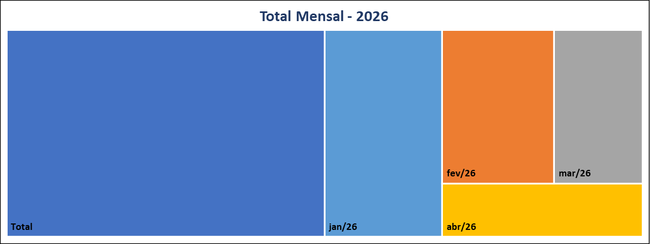
 | 23
Meses | Protocolos | Variação* |  | Meses | Protocolos
Jan-26 | 34 | 161.54 |  | Jan-26 | 34
Feb-26 | 24 | -29.41 |  | Feb-26 | 24
Mar-26 | 19 | -20.83 |  | Mar-26 | 19
Apr-26 | 15 | -21.05 |  | Apr-26 | 15
May-26 | 0 | -100.00 |  | May-26 | 0
Jun-26 | 0 | #DIV/0! |  | Jun-26 | 0
Jul-26 | 0 | #DIV/0! |  | Jul-26 | 0
Aug-26 | 0 | #DIV/0! |  | Aug-26 | 0
Sep-26 | 0 | #DIV/0! |  | Sep-26 | 0
Oct-26 | 0 | #DIV/0! |  | Oct-26 | 0
Nov-26 | 0 | #DIV/0! |  | Nov-26 | 0
Dec-26 | 0 | #DIV/0! |  | Dec-26 | 0
Total | 92 |  |  | Total | 92

Canal de Entrada - Abril/2026
Status Atual - Abril/2026
 |  |  | CANCELADA | 0
 |  |  | EM ANDAMENTO | 1
 |  |  | FINALIZADA | 14
 |  |  | PORTAL | 15

* Variação percentual em relação ao mês imediatamente anterior.

